상품제안서
송학나전볼펜+리필심+까치와호랑이나전명함 | 상품코드: S31908

 |  |  |  |  |  |  | 02-713-8555 | www.synergygift.co.kr
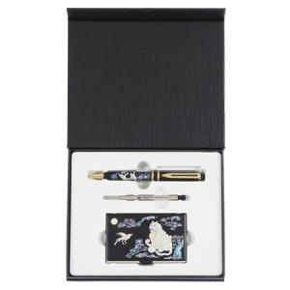

【상세/제작정보】

【인쇄/포장옵션】 | 레이저2곳 / 포장지포장

【공급단가】 | 수량 | 10~ | 50~ | 100~ | 500~ | 1,000~
*VAT별도 | 8GB | 31,870원 | 31,110원 | 29,830원 | 29,070원 | 28,300원
 | 16GB | 35,620원 | 34,770원 | 33,340원 | 32,490원 | 31,630원
 | 32GB | 39,370원 | 38,430원 | 36,850원 | 35,910원 | 34,960원
 | 64GB | 43,120원 | 42,090원 | 40,360원 | 39,330원 | 38,290원

【상품 URL】 | https://www.synergygift.co.kr:443/src/goods_detail.php?gdno=31908

